kích thước xe
Kích thước xe tải |  | https://giaphatbattery.vn/kich-thuoc-xe-tai

Loại xe |  |  | Dài | Rộng | Cao | Hình ảnh
xe tải 1 tấn có thùng và không thùng |  |  | 3m | 1.6m | 1.7m | 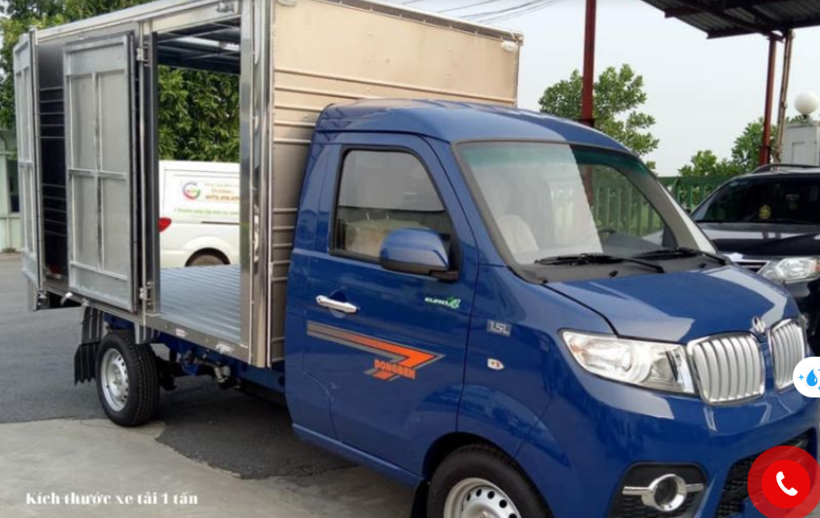

có thể vận chuyển | 1 tủ lạnh, tủ nhựa 3-5 ngăn, 1 máy giặt, 1 vali, 1 ghế sofa và nhiều loại vật dụng khác..

xe tải 2 tấn |  |  | 4.2m | 1.8m | 1.8m | 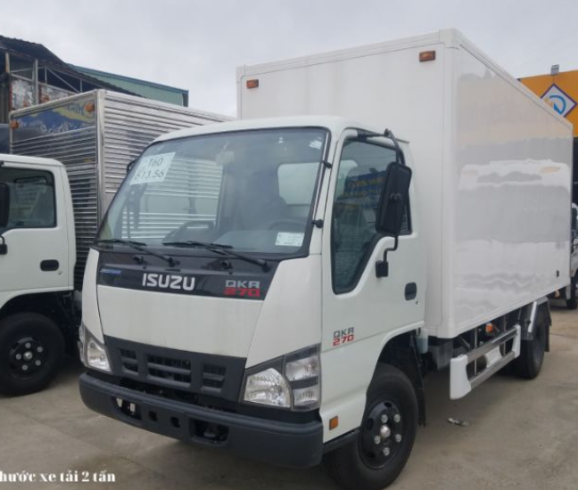

thùng xe tải 2 tấn |  |  | 4.2m | 1.75m | 1.8m

xe tải 2.5 tấn |  |  | 4.3m | 1.9 m | 2.0 m | 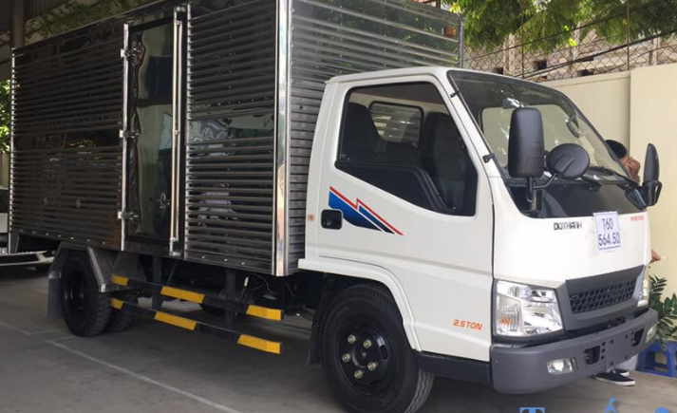

thùng xe tải 2.5 tấn |  |  | 4.3m | 1.8 m | 2.0 m

Hiện tại, Xe tải có tải 2,5 tấn là phương tiện lớn nhất có thể lưu thông trong thành phố trong khoảng thời gian từ 8 giờ sáng đến 4 giờ chiều và 8 giờ tối đến 6 giờ sáng

xe tải 3.5 tấn |  |  | 4.3 m | 1.95m | 2.0 m | 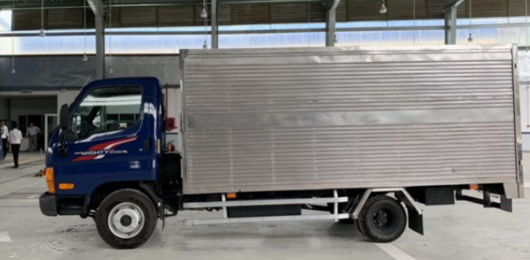

thùng xe tải 3.5 tấn |  |  | 4,7m | 2m | 2m

xe tải 5 tấn |  |  | 6.2m | 2m | 2m | 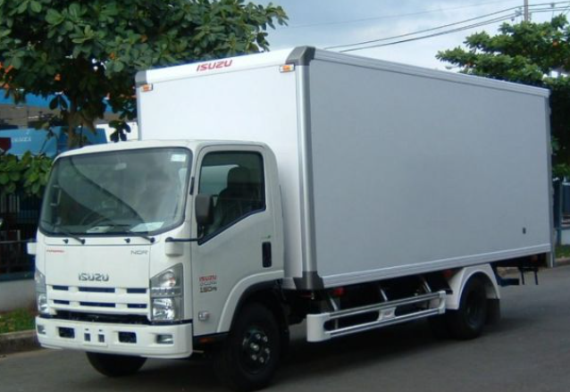

thùng xe tải 5 tấn |  |  | 6m | 2,2 m | 2,4 m

Khoảng giá trị hợp lý để gợi ý xe tải phù hợp:

Xe tải 1 tấn: Khi tổng thể tích hàng hóa dưới 8 m³ và tổng trọng lượng dưới 1,000 kg.
Xe tải 2 tấn: Khi tổng thể tích hàng hóa từ 8 m³ đến 13 m³ và tổng trọng lượng từ 1,000 kg đến 2,000 kg.
Xe tải 2.5 tấn: Khi tổng thể tích hàng hóa từ 13 m³ đến 16 m³ và tổng trọng lượng từ 2,000 kg đến 2,500 kg.
Xe tải 3.5 tấn: Khi tổng thể tích hàng hóa từ 16 m³ đến 18 m³ và tổng trọng lượng từ 2,500 kg đến 3,500 kg.
Xe tải 5 tấn: Khi tổng thể tích hàng hóa từ 18 m³ đến 24 m³ và tổng trọng lượng từ 3,500 kg đến 5,000 kg.

